Feuille1
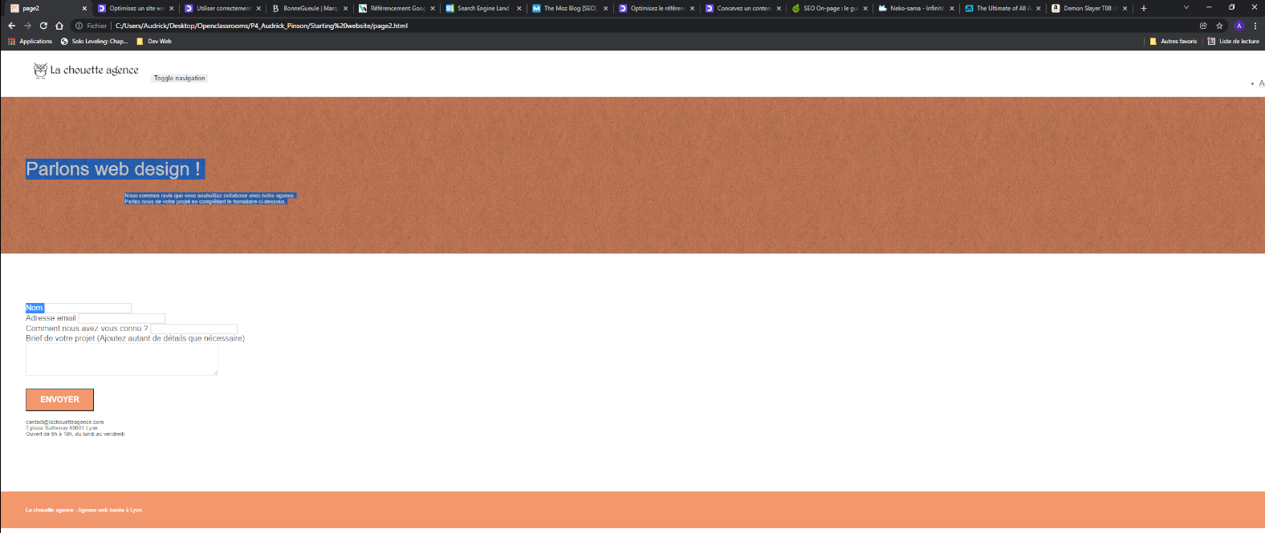
(SEO ou accessibilité ?) | Probleme identifier | screenshot | nom du fichier, ligne concernée | Explication du problème | Bonne pratique à adopte | Action recommandée | Référence
SEO | nom du site
Accessibilité | element nommer page 2
Accessibilité | Bouton contacte
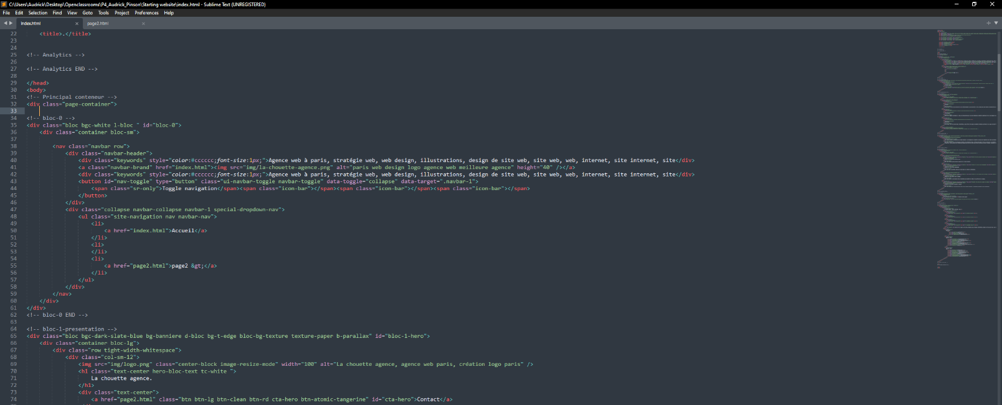
Accessibilité | police/typographie employer | https://i.postimg.cc/XvQpngrf/Google-Chrome-28-12-2021-18-17-36.png
Accessibilité | puce et listeapuce
SEO | element toggle navigation
 | espace dédier au partenariat énoncer | 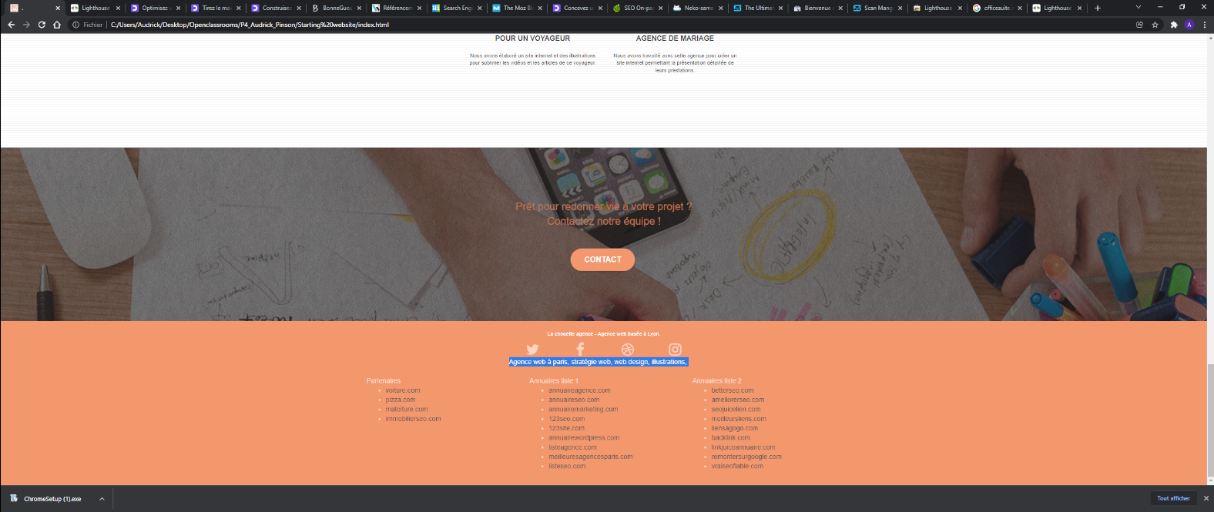
Accessibilité | formulaire de contact
Accessibilité | bloque texte
Accessibilité | icone reseau sociaux
Accessibilité | element (WEB DESIGN, STRATEGIE, ILLUSTRATION)
Accessibilité | navigation
Accessibilité | 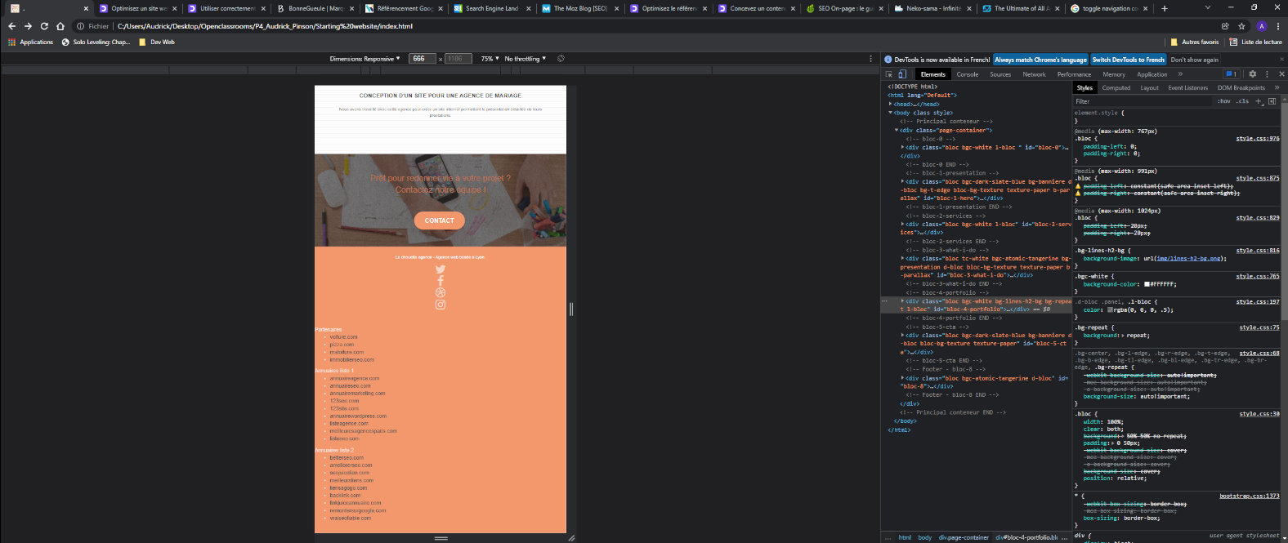 footer
SEO | url
SEO | mots clefs cibler
SEO | element caché
SEO | 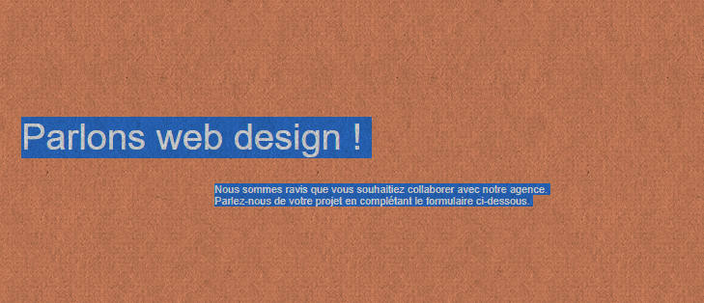 texte caché visuellement
Accessibilité | site avec des défaut coté responsive
SEO | SEO off page
SEO | image non definie à leur taille initiale
SEO | meta description
SEO | utilisation non éfficace des balises
SEO | agencement des elements | 